Das einfach geniale Siebeneck
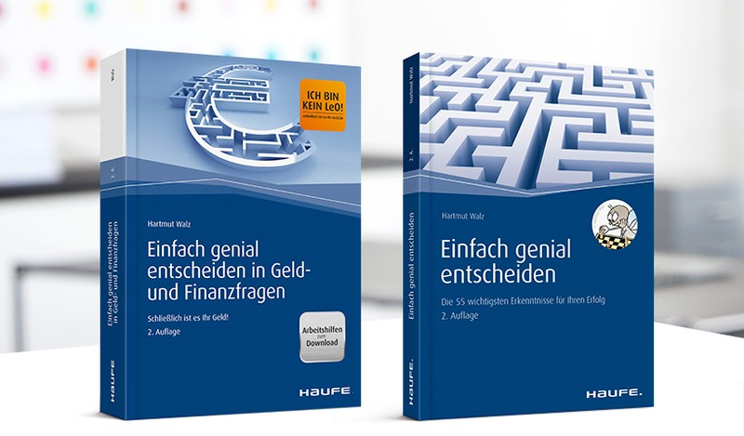
Visualisierung des Eignungsprofils konkreter Anlageformen

Gebrauchsanweisung:
Überschreiben Sie einfach die mit roter bzw. grüner Schrift markierten Felder mit dem Namen der von Ihnen zu bewertenden Anlageform sowie den für jedes Kriterium vergebenen Punkten. Je höher die Punktzahl desto positiver die Anlageform.
Das "Spinnennetz-Profil" passt sich automatisch an und visualisiert übersichtlich die Gesamteinschätzung.
 | 0 bis 100 | 0 bis 100
Kürzel | Dummy | Optimum
Transparenz | 85 | 100
Kosteneffizienz | 50 | 100
Sicherheit | 60 | 100
Steuerliche Vorteilhaftigkeit | 75 | 100
Liquidität/Flexibilität | 45 | 100
Inflationsschutz | 50 | 100
Rendite vor Steuern | 25 | 100

